关系图
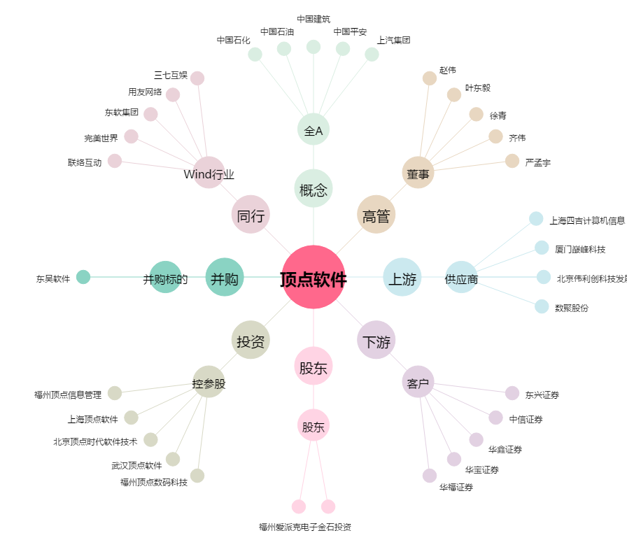
顶点软件[603383.SH] - 关系概览图

